OOP
Đối tượng tổng quát (Class) |  | Đối tượng cụ thể (Object)
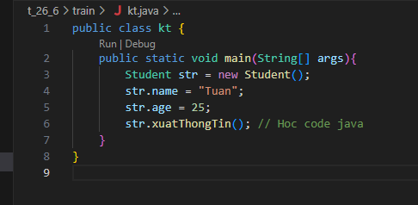
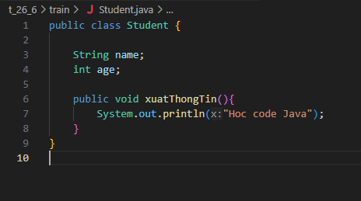

thuộc tính
khởi tạo 1 student vs str
hành vi
Gọi và gán giá trị cho các thuộc tính

Gọi hành vi của đối tượng

Hàm tạo
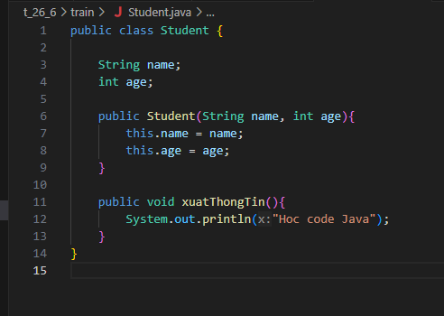
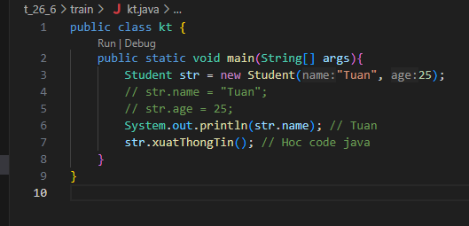

Hàm tạo giúp khởi tạo giá trị luôn

Hàm tạo có tên trùng với tên class(Ở đây là student)

Với Java khi không có hàm tạo cụ thể như hàm tạo trên thì nó sẽ tự động thêm cho chúng ta 1 hàm tạo rỗng như sau |  |  | Khi đó thì ta có thể gọi 1 Object từ class mà không cần thêm giá trị vào

Tuy nhiên nếu ta tạo 1 hàm tạo như |  | thì bắt buộc khi gọi Object ra ta phải thêm giá trị cho nó vào

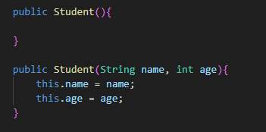
Chúng ta có thể gọi ra các kiểu hàm tạo khác nhau |  | và khi đó thì cũng gọi Object ra các đối tượng khác nhau

Lưu ý: hàm tạo có các biến thế nào thì khi gọi Object phải truyền cho nó đủ giá trị như thế, không thừa không thiếu

Khi chúng ta không tạo ra 1 hàm tạo nào thì code sẽ tự tạo ra 1 hàm tạo rỗng cho chúng ta như nói ở trên. Tuy nhiên nếu có tạo 1 hàm tạo như |  |  |  | thì sẽ không có hàm tạo rỗng nữa và khi đó muốn dùng hàm tạo

 |  |  |  | thì phải gọi

Kế thừa

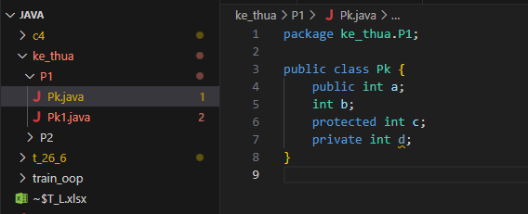
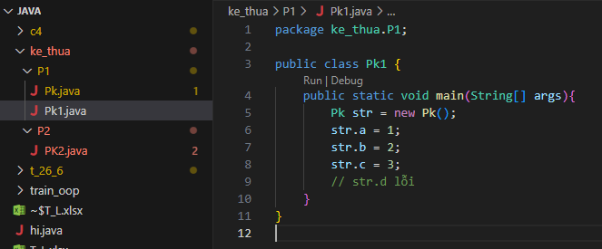

Nếu cùng packege tức cùng folder P1 như trên thì P1 có thể gọi và gán cx như làm việc với 3 biến a, b, c trừ biến d là private

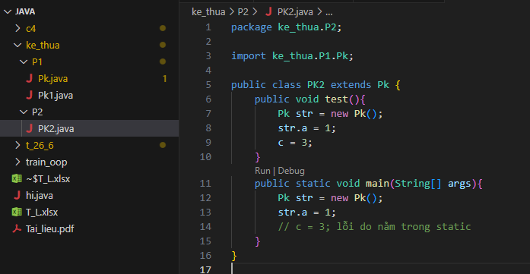

 |  | Khi khác package thì cả b, c, d đều không dùng được mà chỉ có a dùng được thôi. Muốn dùng được c, kế thừa, thì ta sẽ thêm extends và (Pk là nguồn) Pk.
 |  | Khi đó thì ta có thể sử dụng trực tiếp c mà không cần Object gọi biến str rồi mới sử dụng như hình bên

Khi đó thì ta có thể sử dụng trực tiếp c mà không cần Object gọi biến str rồi mới sử dụng như hình bên

Đóng gói
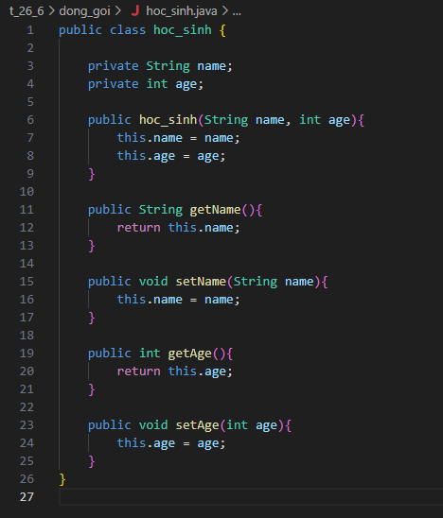

Với code thường người ta sẽ dùng private cho các biến để hạn chế truy cập. Chính vì vậy cần dùng hàm tạo(this.name) để đại diện cho biến(name) mọi các biến về sau sẽ chỉ dùng this. thôi

Get và set là 2 hàm để lấy và cài lại giá trị của biến. Hàm set thì đặt lại giá trị của biến nên cần biến đầu vào. Còn hàm get sẽ như các hàm khác sẽ sử dụng trực tiếp this.

Với hàm set thì viết this.name = name cx được cho đỡ đặt nhiều tên hoặc đổi thành this.name = abcd..

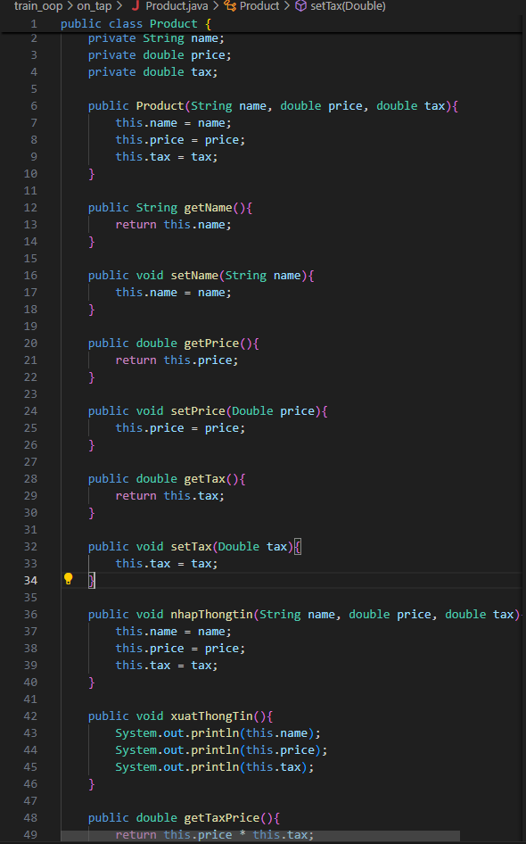

Hàm nhapThongTin cũng như hàm set nhưng nhiều biến hơn

Hàm xuat và getTax thì sẽ lấy trực tiếp this. để sử dụng như in ra hoặc tính toán

 | Note

